Hoja1
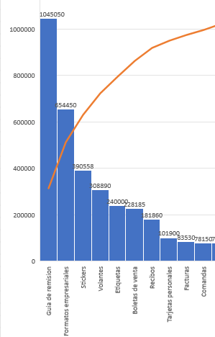
Se cuenta por unidades
 | Guías de remisión | Formatos empresariales | Stickers | Volantes | Etiquetas | Boletas de venta | Recibos | Tarjetas personales | Facturas | Comandas
 | Prod1 | Prod2 | Prod3 | Prod4 | Prod5 | Prod6 | Prod7 | Prod8 | Prod9 | Prod10
Jan-21 | 1200 | 63250 | 3500 | 8000 | 100000 | 7950 | 2700 | 2500 | 750 | 11000
Feb-21 | 3250 | 45400 |  | 4000 | 32000 | 12250 | 1000 | 1000 | 1300 | 1000
Mar-21 | 2300 | 10050 |  | 10000 |  | 7800 | 1000 | 1000 | 1400
Apr-21 | 1350 | 3750 | 121000 | 2000 | 40200 | 3850 | 400 | 1000 | 100 | 11000
May-21 | 1100 | 13650 | 550 |  | 25000 | 9150 | 35250 | 4000 | 2050 | 3000
Jun-21 | 2350 | 600 | 172 | 6060 |  | 8525 | 34000 | 5000 | 2050 | 2000
Jul-21 | 3150 | 3000 | 1036 | 3000 | 5000 | 17350 | 2000 | 7000 | 33650 | 1000
Aug-21 | 1550 | 37250 | 10000 |  |  | 15350 | 6550 | 5000 | 950
Sep-21 | 1050 | 61500 |  |  | 20000 | 3350 | 21500 | 7000 | 850 | 5000
Oct-21 | 600 | 18150 |  |  | 7800 | 6850 | 8500 | 1000 | 3350
Nov-21 | 1200 | 29300 | 1000 | 16000 | 10000 | 2550 | 21150 | 3000 | 550 | 1050
Dec-21 | 200 | 20000 | 750 | 1100 |  | 1200 |  | 2350 | 5230 | 3000

Por: | 500 | 1000 | 500 | 500 | 500 | 500 | 500 | 500 | 500 | 500 | unidades
 | Guías de remisión | Formatos empresariales | Stickers | Volantes | Etiquetas | Boletas de venta | Recibos | Tarjetas personales | Facturas | Comandas
 | Prod1 | Prod2 | Prod3 | Prod4 | Prod5 | Prod6 | Prod7 | Prod8 | Prod9 | Prod10
Margen de contribución | 9.00 | 10.00 | 6.00 | 8.00 | 4.00 | 11.00 | 9.00 | 3.00 | 4.00 | 11.00
CTP | 0.17 | 0.17 | 0.17 | 0.17 | 0.17 | - | - | 0.17 | - | -
HEIDELBERG OFFSET | - | 0.13 | - | 0.06 | - | - | - | - | - | -
HEIDELBERG GTO | 0.10 | 0.20 | 0.05 | - | 0.05 | 0.10 | 0.10 | 0.05 | 0.10 | 0.10
Numeradora | - | - | - | - | - | - | - | - | - | -
Plastificadora | - | - | - | - | - | - | - | 0.25 | - | -
Guillotina | 0.03 | 0.07 | - | 0.05 | 0.13 | 0.03 | 0.03 |  | 0.03 | 0.03

